13
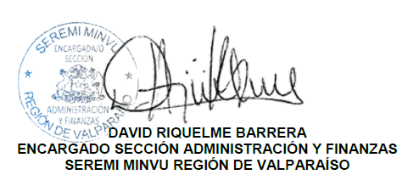
Tipo de Documento (Boleta,factura, comprobante, etc) | Identificación del documento (Boleta, factura, Comprobante, Boleto) | Número Documento (Boleta,factura, comprobante, etc) | Fecha Documento (Boleta,factura, comprobante, etc) | Nombre Proveedor/Contratista | Rut Proveedor (Solo persona jurídica) | Objeto de la contratación o adquisición (Indicar finalidad del gasto) | Unidad Monetaria (Pesos, Dolar, etc.) | Monto (desagregar por cada compra) | Identificación del Acto administrativo aprobatorio | Enlace al Administrativo Aprobatorio (De existir) | Usuario Contabilidad | Folio Devengo
BOLETA ELECTRONICA | Boleta | 839117 | 2025-07-08 | FERRETERIA PUNTO FIJO SPA | 77,278,026 | Compra Kit Reparación WC baño Mujeres Piso 7.- | Pesos | 7,500 | RES.EXE.N° 58 de 16.Ene.2025 | https://documentos.minvu.cl/server/api/core/bitstreams/9abb3905-2e84-4c0d-adec-6c0b7a2f17d9/content | No aplica
BOLETA ELECTRONICA | Boleta | 337211 | 2025-07-08 | COMERCIALIZADORA ROBERTO IBAÑEZ PARRA EIRL.- | 76.124.255-5 | Etiquetas para Difusión (Correo respaldo de Servicio Generales) | Pesos | 6,900 | RES.EXE.N° 58 de 16.Ene.2025 | https://documentos.minvu.cl/server/api/core/bitstreams/9abb3905-2e84-4c0d-adec-6c0b7a2f17d9/content | No aplica
BOLETA ELECTRONICA | Boleta | 478347 | 2025-07-08 | COMERCIAL BECKER S.A. | 95.515.610-0 | Compra Materiales para reparacion Baño Piso 7.- | Pesos | 42,250 | RES.EXE.N° 58 de 16.Ene.2025 | https://documentos.minvu.cl/server/api/core/bitstreams/9abb3905-2e84-4c0d-adec-6c0b7a2f17d9/content | No aplica
 |  |  |  |  |  |  |  | 56,650

